Pasaporte - HC
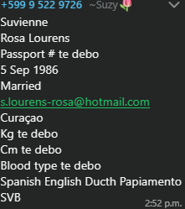

Nombre | Suvienne
Nombre
Apellido | Rosa Lourens
Apellido de casada
Género: . | Femenino
Pasaporte
Fecha de nacimiento | 05 de septiembre 1986
Edad | 39
Estado civil
Dirección
Nacionalidad y domicilio:
Email: | 0
Teléfono
Profesión
RH
Seguro | SVB
Peso
Altura
Idioma | Español, ingles, papiamento, holandes
Estadia: | 21 al 26 de Diciembre

VUELO
